FORM.13 COPA DARDS
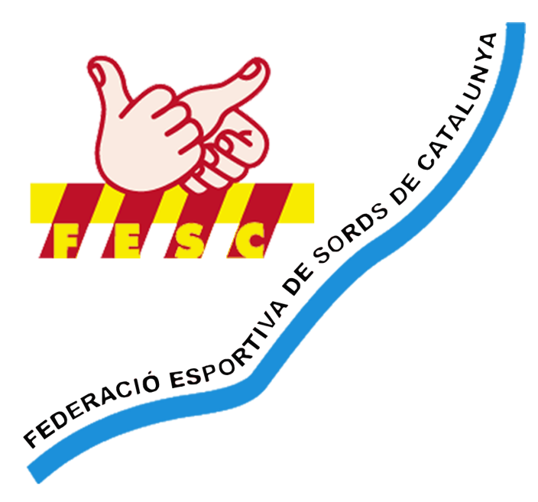
 | FEDERACIÓ ESPORTIVA DE SORDS DE CATALUNYA
 | Inscrita en el Registre d'Entitats Esportives amb el núm. 9277
 | NIF. G61097341
 |  |  |  |  |  | FORM.13
 |  | TEMPORADA 2025/2026 |  |  |  | PAGAMENT INSCRIPCIÓ
 |  |  |  |  |  | COPA DARDS
PAGAMENT INSCRIPCIÓ DARDS |  |  |  |  |  | actualitzada: | 2025-10-13

COPA CATALUNYA DE DARDS PER A SORDS
DATA: | 2026-02-01 |  | LLOC: | CANOVELLES

ULTIM DIA PAGAMENT LLICÈNCIA: |  |  | 2026-01-22
Llicència multiesportiva GRATUÏTA |  |  | Llicència 1 dia preu 15€ / per esportista

ULTIM DIA PAGAMENT INSCRIPCIÓ: |  |  | 2026-01-22 |  | PREU: | 5€ per esportista

NOM DEL CLUB:

Nº LICENCIA | DNI | NOM i COGNOMS |  |  | SEXO (M ó F) | CÀRREC | PREU
 |  |  |  |  |  | ESPORTISTA
 |  |  |  |  |  | ESPORTISTA
 |  |  |  |  |  | ESPORTISTA
 |  |  |  |  |  | ESPORTISTA
 |  |  |  |  |  | ESPORTISTA
 |  |  |  |  |  | ESPORTISTA
 |  |  |  |  |  | ESPORTISTA
 |  |  |  |  |  | ESPORTISTA
 |  |  |  |  |  | ESPORTISTA
 |  |  |  |  |  | ESPORTISTA
 |  |  |  |  |  | ESPORTISTA
 |  |  |  |  |  | ESPORTISTA
 |  |  |  |  |  | ESPORTISTA
 |  |  |  |  |  | ESPORTISTA
 |  |  |  |  |  | ESPORTISTA
 |  |  |  |  |  | ESPORTISTA
 |  |  |  |  |  | TOTAL | 0 €
PAGAMENT PER POR TRANSFERÈNCIA BANCÀRIA A: |  |  |  |  | NOTA:
CAIXABANK
ES55 2100 0722 5102 0013 2419 |  |  |  |  | PAGUEN NOMÉS ELS CLUBS DIRECTAMENT A FESC, NO ELS ESPORTISTES
En el moment de pagament posar els conceptes així:
ORDENANT: Nom del CLUB
BENEFICIARI: FESC
CONCEPTE: INSCRIPCIO COPA DARDS
UN COP PAGADA HAUREU D'ENVIAR AQUEST FORMULARI i COMPROVANT DE PAGAMENT PER CORREU ELECTRÒNIC A fesc@esportsord.cat

Segell del club |  |  |  | Vº Bº FESC

